Plan1
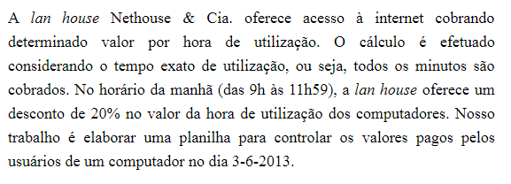
NETHOUSE - COMPUTADOR 23 - 03/06/2013
VALOR HORA: | R$ 10.00

USUÁRIO | HORA INICIAL | HORA FINAL | TEMPO TOTAL | NÚMERO DE HORAS | NÚMERO DE MINUTOS | TEMPO TOTAL (MINUTOS) | VALOR DO MINUTO | VALOR A PAGAR
Alexandre | 9:00:00 | 10:05:00 | 1:05:00 | 1 | 5 | 65 | 0.13 | R$ 8.67
Karina | 10:07:00 | 10:47:00 | 0:40:00 | 0 | 40 | 40 | 0.13 | R$ 5.33
Monica | 10:50:00 | 11:30:00 | 0:40:00 | 0 | 40 | 40 | 0.13 | R$ 5.33
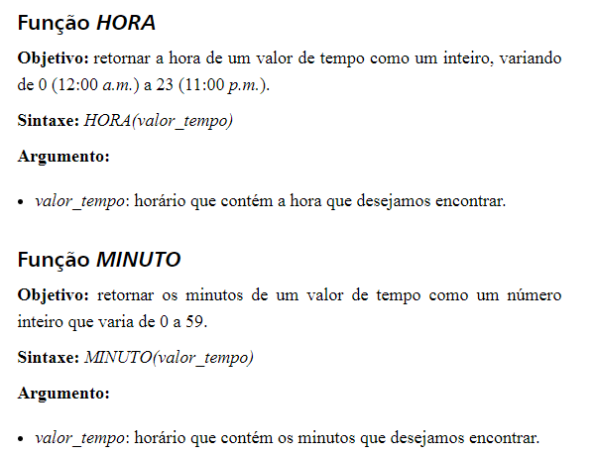
Manolo | 11:31:00 | 12:05:00 | 0:34:00 | 0 | 34 | 34 | 0.13 | R$ 4.53
Simone | 12:07:00 | 13:45:00 | 1:38:00 | 1 | 38 | 98 | 0.17 | R$ 16.33
Yvone | 13:46:00 | 16:30:00 | 2:44:00 | 2 | 44 | 164 | 0.17 | R$ 27.33
Rogerio | 16:45:00 | 18:00:00 | 1:15:00 | 1 | 15 | 75 | 0.17 | R$ 12.50

